Legend
数据参数定义
诊断协议中涉及的数据参数（PARAMS)包括两种字节排列顺序,分别为Motorola和Intel,Motorola排列顺序为HighlowByte,Intel排列顺序为LowhighByte,本问卷仅采用Motorola排列方式。示例如下表,表中B1为位长度为8的信号；B2为位长度为12的信号.

LAYOUT
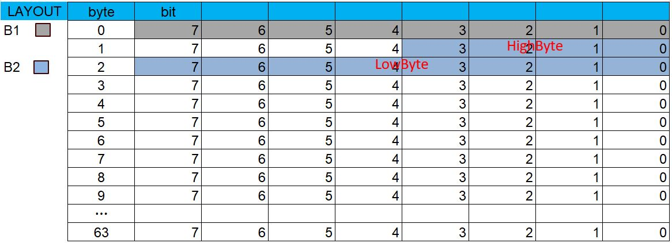

换行输入方式
表中所有换行输入方式必须使用ALT+Enter
DataType与 MethodType 描述
DataType即数据类型,目前支持：
1、ASCII |  | 2、Unsigned |  | 3、Signed | 4、Texttable
5、Bytefield |  | 6、Float |  | 7、Reserved
MethodType即数学运算方式,目前支持：
1、(ax+b)/c |  | 描述线性关系,可填写： a=2,b=3,c=5, 默认:a=1,b=0,c=1。

2、ByteOrder |  | 描述字节序，可填写Motorola或Intel， 默认： Motorola。

3、Encoding |  | 描述编码规则，可填写Undefined或BCD， 默认： Undefined。

4、Texttable |  | 用于列表形式数据描述。
5、Radix |  | 描述进制转换，可填写Bin/Dec/Hex/Oct中的一种， 默认： Dec。

6、Precision |  | 描述精度，可填写精确到小数点后位数，如P2 （两位小数位）等。

7、CodedDataType |  | 描述CodedValue数据类型，可填写Unsigned、 Signed或Float，默认：Unsigned

MethodType与DateType对应关系如下：
DataType | MethodType
ASCII | 不可填写MethodType
Unsigned | 支持 (ax+b)/c 型,不可填写Texttable, Precision;ByteOrder, Encoding, Radix, CodedDataType为默认值时无需填写。

Signed | 支持 (ax+b)/c 型,不可填写Encoding, Texttable , Radix, Precision;ByteOrder, CodedDataType为默认值时无需填写。

Texttable | 不可填写(ax+b)/c, Encoding, Radix, Precision, CodedDataType;ByteOrder为默认值时无需填写。

Bytefield | 不可填写(ax+b)/c, Texttable, Radix, Precision, CodedDataType;ByteOrder, Encoding为默认值时无需填写。

Float | 支持 (ax+b)/c 型, Precision按照格式填写,不可填写Encoding, Texttable, Radix;ByteOrder, CodedDataType为默认值时无需填写。

Reserved | 不可填写MethodType
注：1、DataType中 Bytefield 输入位长度必须为 8 的倍数
2、DataType中 Unsigned 目前支持 最大位长度为 32 位
3、DataType为Float格式，请在公式后输入P*(*符号根据实际要求，如*=3，代表3位有效数)，标识精度。示例如下：
Float |  |  | a=0.001,b=0,c=1 P3

